상품제안서
레드빈 오토스퀘어 플러스 15W 차량용 무선충전거치대 | 상품코드: F18153

 |  |  |  |  |  |  | 02-412-0044 | www.easy1.co.kr
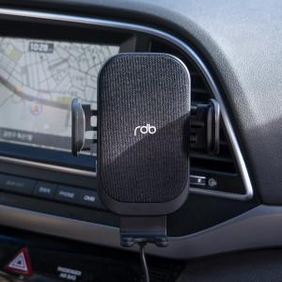

【상세/제작정보】

【인쇄/포장옵션】 | 레이저 / 포장지포장

【공급단가】 | 수량 | 30~ | 100~ | 300~ | 500~ | 1,000~
*VAT별도 | 단가 | 32,530원 | 31,330원 | 30,120원 | 28,920원 | 28,190원

【상품 URL】 | http://www.easy1.co.kr/src/goods_detail.php?gdno=18153

